ОФИС 317
Прайс-лист : ОФИС 317 тел: 8-967-271-21-21/8-967-099-18-18 |  | ПРИХОД | LOREAL+Matrix
E-mail: prof317@mail.ru/cosm.prof@mail.ru/proflux.317@gmail.com |  | В ПРОДАЖЕ КОСМЕТИКА Hair Sekta
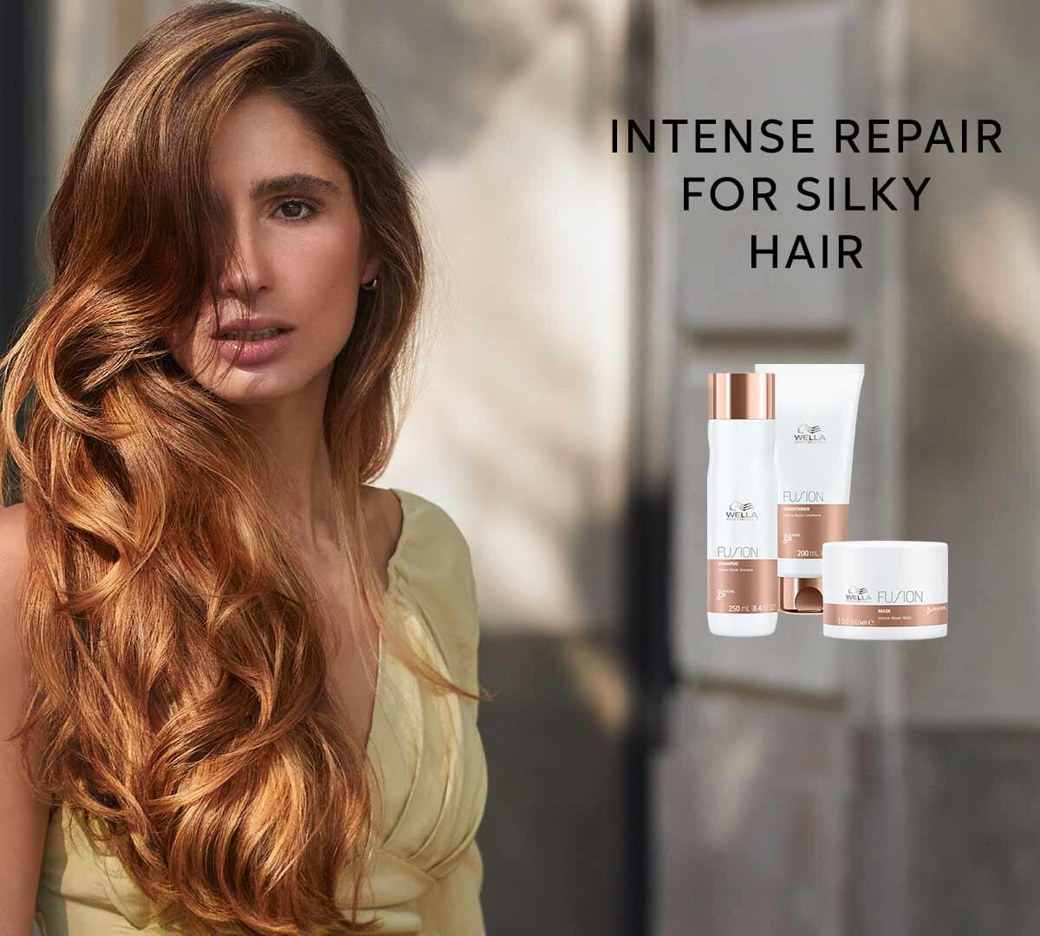 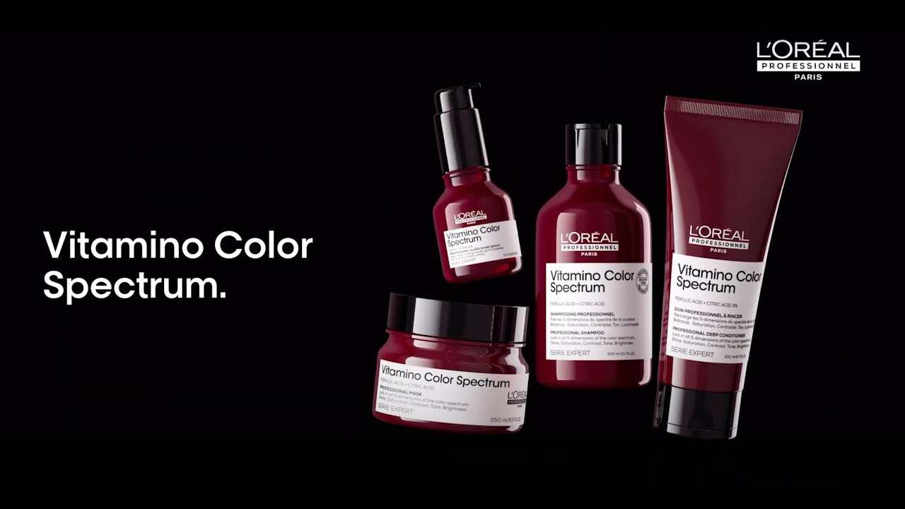 | 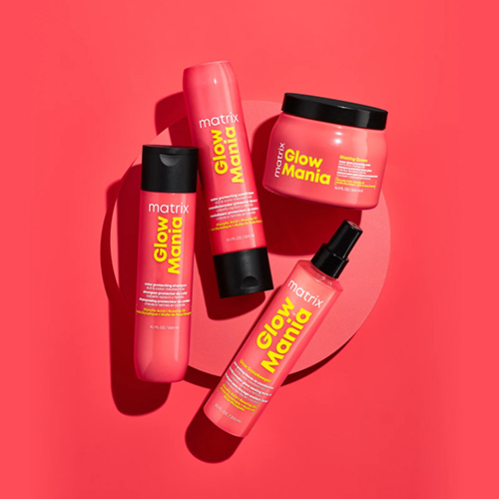
Используются Цены:оптцена, |  | ИТОГО: | 53883.88
Наименование Товара | Код Товара | Штрихкод | оптцена | Зак. | Сумма
ALAN HADASH
AIAN HADASH Brazilian Murumuru
AIAN HADASH Daily Defense
AIAN HADASH Go Weekend
AIAN HADASH Israeli Avocado
AIAN HADASH Ltalian Iris
AIAN HADASH Tahitian Monoi
ALFAPARF Уходы Стайлинг
ALFAPARF СТАЙЛИНГ
Лак для волос сильной фиксации Original Hairspray, 300 мл | 9331 | 8022297071435 | 1194.57 |  | 0 | 9331
Мусс для волос сильной фиксации Firming Mousse, 250 мл | 9333 | 8022297108612 | 1481.063 |  | 0 | 9333
Скульптурирующий лак экстра сильной фиксации Sculpting Hairspray, 250 мл | 9328 | 8022297071282 | 1320.75 |  | 0 | 9328
ALFAPARF УХОДЫ
Балансирующий шампунь SDL SCALP LOW BALANCING SHAMPOO, 250 мл | 9382 | 8022297095912 | 1003.275 |  | 0 | 9382
Кератин-наполнитель LISSE DESIGN KERATIN REFILL, 100мл | 9398 | 8022297014937 | 872.869 |  | 0 | 9398
Кондиционер для кудрявых и вьющихся волос SDL CURLS ENHANCING CONDITIONER 200 мл | 9373 | 8022297111292 | 1156.155 |  | 0 | 9373
Кондиционер для нормальных волос, придающий блеск SDL DIAMOND ILLUMINATING CONDITIONER, 1000 м | 9346 | 8022297064963 | 3819.375 |  | 0 | 9346
Кондиционер для нормальных волос, придающий блеск SDL DIAMOND ILLUMINATING CONDITIONER, 200 мл | 9347 | 8022297064956 | 1366.365 |  | 0 | 9347
Кондиционер несмываемый для сухих волос SDL MOISTURE NUTRITIVE LEAVE-IN CONDITIONER, 1000 мл | 9337 | 8022297064307 | 3910.5 |  | 0 | 9337
Кондиционер несмываемый для сухих волос SDL MOISTURE NUTRITIVE LEAVE-IN CONDITIONER, 200 мл | 9338 | 8022297064291 | 1760.625 |  | 0 | 9338
Лосьон для всех типов волос, придающий блеск SDL SUBLIME SHINE LOTION, 12 ампул по 13 мл | 9363 | 8022297065007 | 3332.25 |  | 0 | 9363
Лосьон энергитический против выпадения волос SDL SCALP ENERGIZING TONIC, 125 мл | 9379 | 8022297095868 | 1779.141 |  | 0 | 9379
Маска для кудрявых и вьющихся волос SDL CURLS ENHANCING MASK 200 мл | 9369 | 8022297111339 | 1867.5 |  | 0 | 9369
Маска для кудрявых и вьющихся волос SDL CURLS ENHANCING MASK 500 мл | 9368 | 8022297111346 | 3107.813 |  | 0 | 9368
Маска для нормальных волос, придающая блеск SDL DIAMOND ILLUMINATING MASK, 200 мл | 9345 | 8022297064970 | 1867.5 |  | 0 | 9345
Маска для сухих волос SDL MOISTURE NUTRITIVE MASK, 200 мл | 9340 | 8022297064277 | 1867.5 |  | 0 | 9340
Масло против секущихся волос, придающее блеск SDL SUBLIME CRISTALLI LIQUIDI, 15 мл | 9362 | 8022297065021 | 1265.625 |  | 0 | 9362
Масло против секущихся волос, придающее блеск SDL SUBLIME CRISTALLI LIQUIDI, 50 мл | 9360 | 8022297065045 | 2432.25 |  | 0 | 9360
Масло увлажняющее для питания сухих волос SDL MOISTURE NUTRITIVE ESSENTIAL OIL, 6 ампул по 13 | 9336 | 8022297035123 | 3054.938 |  | 0 | 9336
Разглаживающая маска для непослушных волос SDL SMOOTHING MASK ,500 мл | 9390 | 8022297111247 | 3884.625 |  | 0 | 9390
Разглаживающая маска для непослушных волос SDL SMOOTHING MASK, 200 мл | 9389 | 8022297111230 | 1945.688 |  | 0 | 9389
Разглаживающее масло SDL Smoothing Oil,100 мл | 9392 | 8022297111261 | 2443.5 |  | 0 | 9392
Разглаживающий кондиционер SDL Smoothing Conditionerr,1000 мл | 9388 |  | 3061.422 |  | 0 | 9388
Разглаживающий кондиционер для непослушных волос SDL Smoothing Conditioner,200 мл | 9387 | 8022297111216 | 1396.941 |  | 0 | 9387
Разглаживающий крем Blow dry cream, 150 мл | 9402 | 8022297071329 | 1431 |  | 0 | 9402
Разглаживающий шампунь для непослушных волос Smoothing Low Shampoo,1000мл | 9386 | 8022297111209 | 2730.819 |  | 0 | 9386
Шампунь Балансирующий ALFA SD SCALP REBALANCE BALANCING SHAMPOO 1L | 12021 | 8022297095929 | 2788.149 |  | 0 | 12021
Шампунь для кудрявых и волнистых волосSDL CURLS ENHANCING LOW SHAMPOO 250 мл | 9375 | 8022297111278 | 1150.875 |  | 0 | 9375
Шампунь для кудрявых и вьющихся волос SDL CURLS ENHANCING LOW SHAMPOO 1000 мл | 9374 | 8022297111285 | 3601.125 |  | 0 | 9374
Шампунь для нормальных волос, придающий блеск SDL DIAMOND ILLUMINATING LOW SHAMPOO, 250 мл | 9349 | 8022297064932 | 1380.938 |  | 0 | 9349
Шампунь для поврежденных волос SDL RECONSTRUCTION REPARATIVE LOW SHAMPOO, 1000 мл | 13173 |  | 3601.125 |  | 0 | 13173
Шампунь для поврежденных волос SDL RECONSTRUCTION REPARATIVE LOW SHAMPOO, 250 мл | 9350 | 8022297064185 | 1150.875 |  | 0 | 9350
Шампунь для поврежденных волос SDL RECONSTRUCTION REPARATIVE LOW SHAMPOO, 250 мл | 13172 |  | 1380.938 |  | 0 | 13172
Шампунь для сухих волос SDL MOISTURE NUTRITIVE LOW SHAMPOO, 1000 мл | 9341 | 8022297064260 | 2550 |  | 0 | 9341
Шампунь для сухих волос SDL MOISTURE NUTRITIVE LOW SHAMPOO, 250 мл | 9342 | 8022297064253 | 1380.938 |  | 0 | 9342
Шампунь очищающий против перхоти SDL SCALP PURIFYING SHAMPOO 1000 мл | 12025 | 8022297095905 | 2730.819 |  | 0 | 12025
Шампунь энергетический против выпадения волос SDL SCALP ENERGIZING LOW SHAMPOO, 1000 мл | 9377 | 8022297095844 | 3546.563 |  | 0 | 9377
Шампунь энергетический против выпадения волос SDL SCALP ENERGIZING LOW SHAMPOO, 250 мл | 9376 | 8022297095837 | 1133.438 |  | 0 | 9376
Mасло, восстанавливающее структуру волос SDL RECONSTRUCTION SOS EMERGENCY OIL, 6 ампул по 13 м | 9355 | 8022297064239 | 2499.75 |  | 0 | 9355
Volumizing Low Shampoo для придания объема волосам, 1000 мл | 9394 | 8022297104379 | 3236.063 |  | 0 | 9394
Volumizing Low Shampoo Шампунь для придания объема волосам, 250 мл | 9393 | 8022297104362 | 1043.406 |  | 0 | 9393
Volumizing Mousse Conditioner Мусс-кондиционер для придания объема волосам, 200 мл | 9395 | 8022297104386 | 1224.951 |  | 0 | 9395
Volumizing Spray Несмываемый спрей для придания объема волосам | 9396 | 8022297104393 | 1475.292 |  | 0 | 9396
Ампулы Генезис Красоты Sublime Beauty Genesis, 12 ампул по 13 мл | 9357 | 8022297072029 | 2886.75 |  | 0 | 9357
Двухфазная сыворотка для разглаживания волос Cristalli di Seta, 45 мл | 9358 | 8022297012384 | 2514.375 |  | 0 | 9358
Кератиновая сыворотка для волос KT LD KERATIN SERUM, 125 мл | 10955 | 8022297141459 | 1576.313 |  | 0 | 10955
Кератиновая увлажняющая маска для волос KT LD REHYDRATING MASK, 200 мл | 10956 | 8022297141466 | 2356.313 |  | 0 | 10956
Кератиновый кондиционер для гладкости волос KT LD MAINTENANCE CONDITIONER, 250 мл | 10953 | 8022297141435 | 1448.438 |  | 0 | 10953
Кератиновый шампунь для гладкости волос KT LD MAINTENANCE SHAMPOO, 250 мл | 10952 | 8022297141428 | 1197 |  | 0 | 10952
Кондиционер уплотняющий для увеличения густоты волос 1000 мл SDL THICKENIN | 12327 |  | 4184.438 |  | 0 | 12327
...

